关系图
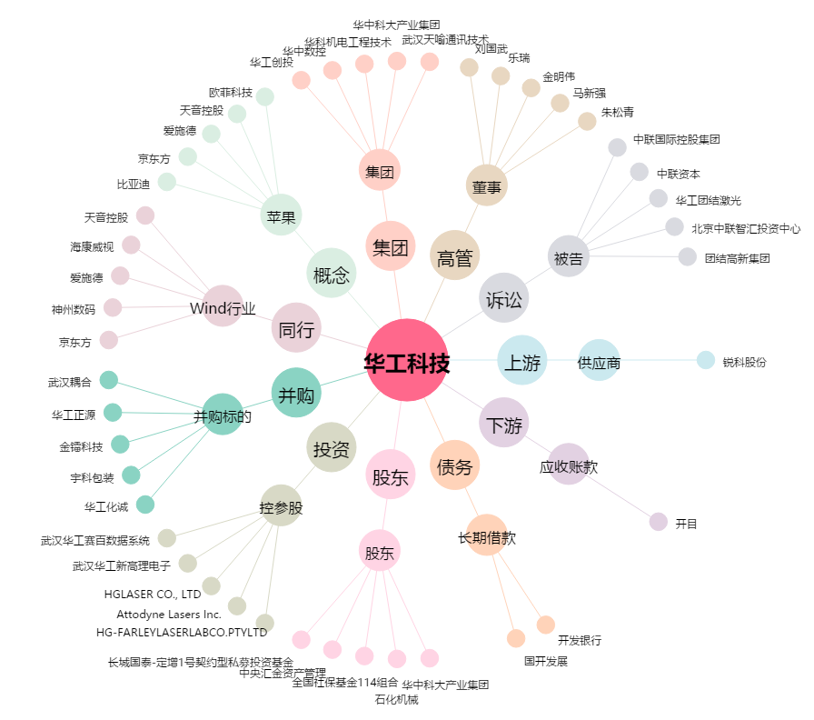
华工科技[000988.SZ] - 关系概览图

